dashboard
Bài Kiểm Tra Số 1

evidence
1.hình 1

 | hình 1

 |  | Nhập Email
 |  | Password để trống

 | hình 2 | Nhập Email thiếu @ và thiếu vế sau
 |  | Nhập Password

 | ②mmshop_chainの店舗の会員です。

 |  | ユーザID＝３のユーザはmmshop_chain店舗の会員です。

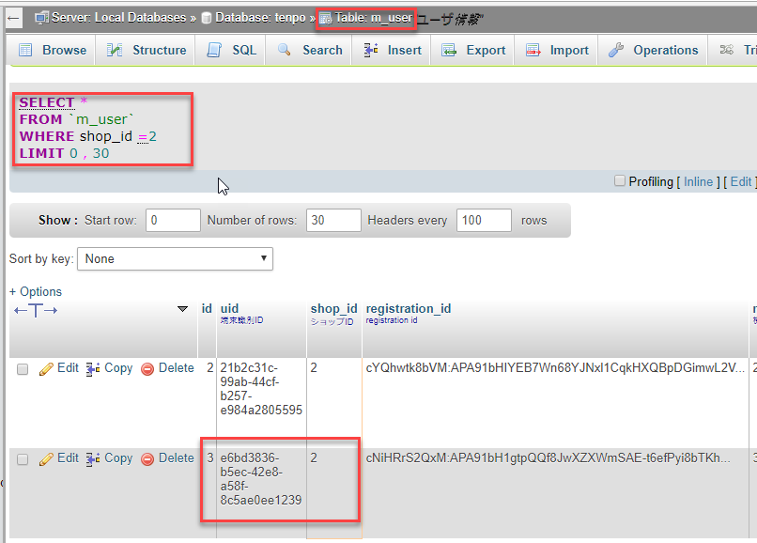

 | ③以下の条つで５つのクーポンを用意する。

 |  | ・バーコードなりのクーポン：３つ
 |  | ・バーコード無しのクーポン：２つ

